점유율-숙제
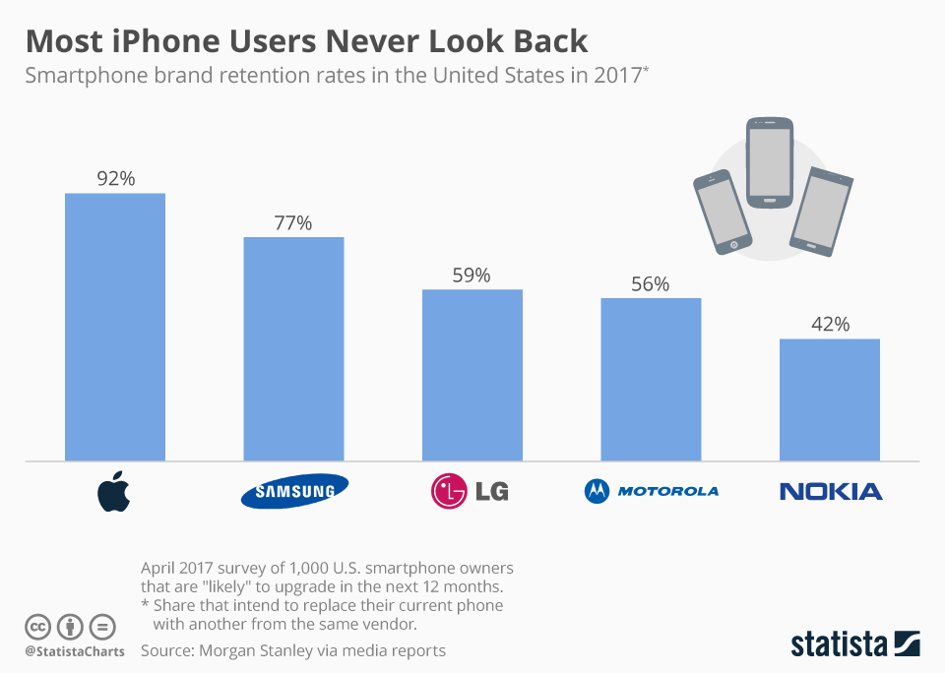
Take-home 숙제 마감 = 11월 14(일) 자정
 |  | To
 |  | 애플 | 삼성 | LG | 모토롤라 | 노키아
From | 애플 | 0.92 | 0.02 | 0.02 | 0.02 | 0.02
 | 삼성 | 0.04 | 0.85 | 0.04 | 0.04 | 0.04
 | LG | 0.10 | 0.10 | 0.59 | 0.10 | 0.10
 | 모토롤라 | 0.11 | 0.11 | 0.11 | 0.56 | 0.11
 | 노키아 | 0.15 | 0.15 | 0.15 | 0.15 | 0.42

오른쪽은 2017년 미국 스마트폰 시장 주요 브랜드의 재구매율이다 (동일브랜드로 스위칭할 확률)
정보의 부족으로 타브랜드로의 스위칭 확률은 (1-재구매율)을 나머지 4개 브랜드에 동일하게 나누어 구한다.
강의동영상 참조

<문제 1> 위의 스위칭 매트릭스를 완성하고, 컴퓨터를 이용하여 5개 브랜드의 균형시장점유율을 구하라.
3점
 |  | 애플 | 삼성 | LG | 모토롤라 | 노키아
 | 균형점유율 | 0.54 | 0.19 | 0.10 | 0.10 | 0.07

<문제 2> 위의 스위칭 매트릭스를 완성하고, 컴퓨터를 이용하여 5개 브랜드의 균형시장점유율을 구하라. | 삼성은 최근 도입한 로열티 프로그램을 통해 자사 브랜드의 재구매율을 0.85로 높이려 한다. 이 경우 예상되는 균형점유율을 구하라.
1점
 |  | 애플 | 삼성 | LG | 모토롤라 | 노키아
 | 균형점유율 | 0.49 | 0.26 | 0.10 | 0.09 | 0.07
 |  | 0.49 | 0.26 | 0.10 | 0.09 | 0.07

 |  | 0.00 | 0.00 | 0.00 | 0.00 | 0.00
 |  | 0.00 | 0.00 | 0.00 | 0.00 | 0.00 | 0.00

